Sheet1
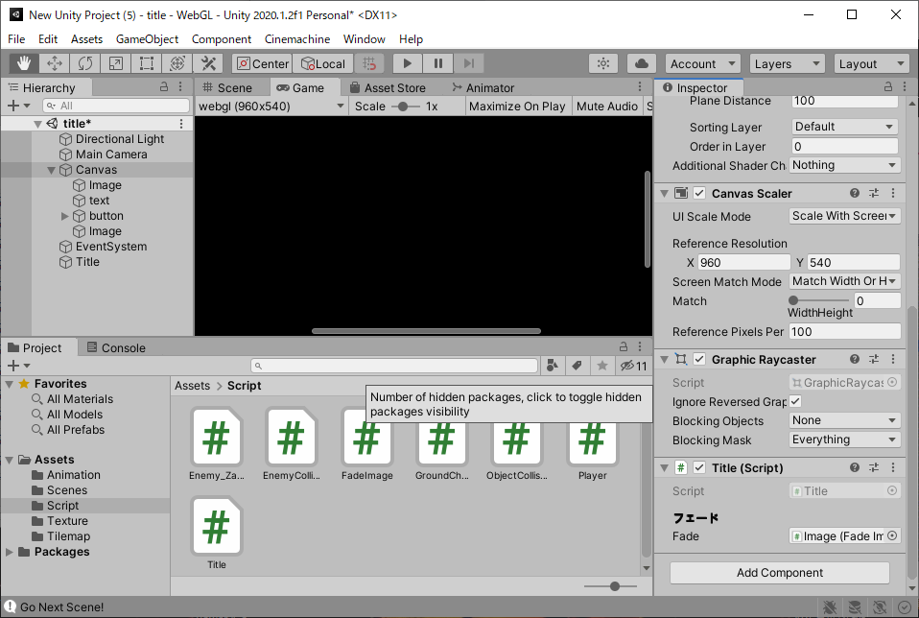
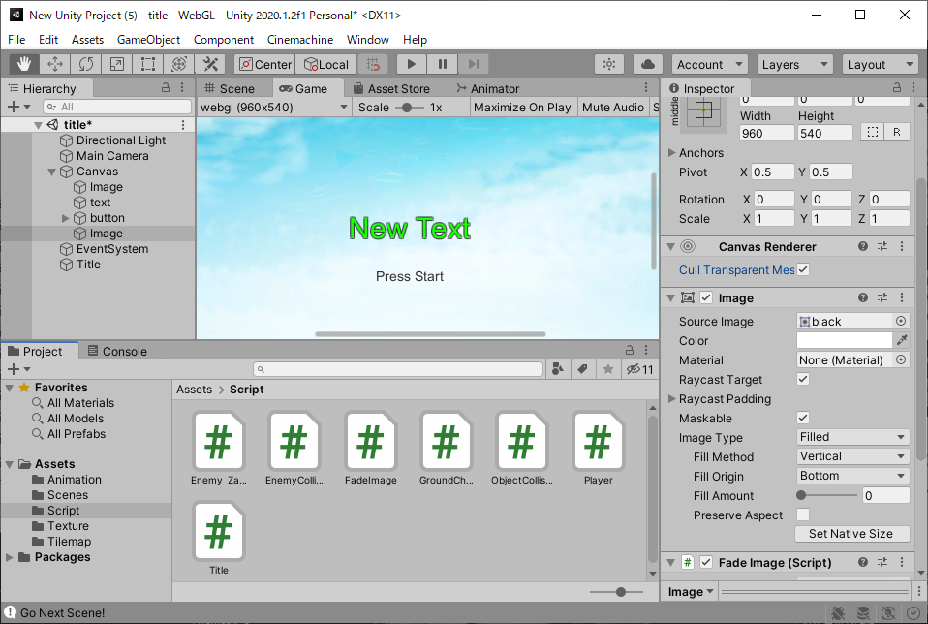
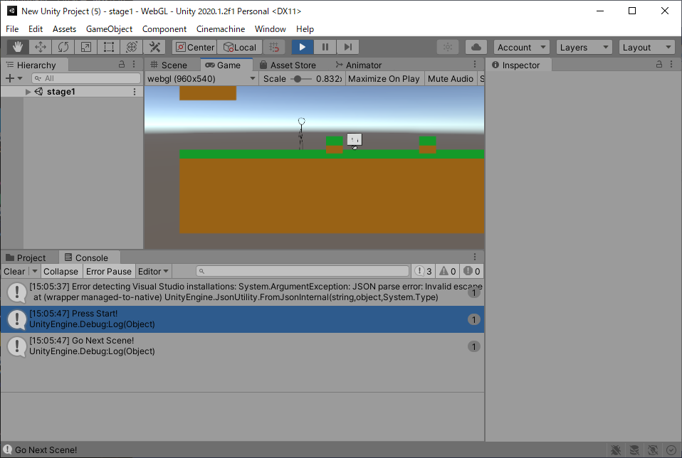
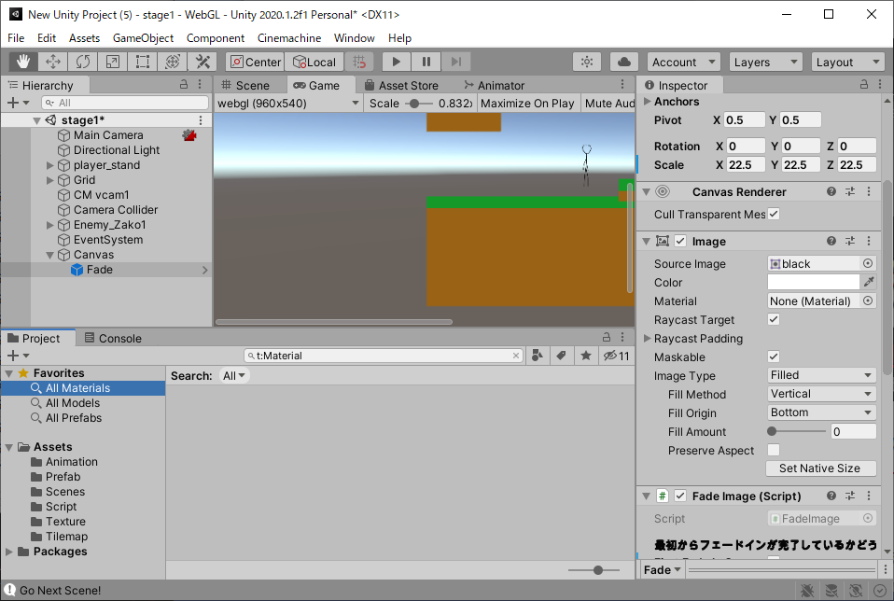
課題内容：勤務先使用環境学習
 | 9：00～12：00 | Unityでプログラミングをやってみよう【C#基本】(プログラミング作成・動作理解)
 | 12：00～13：00 | 昼食
 | 13：00～15：00 | Unityでプログラミングをやってみよう【C#基本】(プログラミング作成・動作理解)
 | 15：00～17：30 | ゲーム開発ができるようになる基礎知識まとめ(資料まとめ)
 | 17：30～18：00 | 本日のまとめ／明日の課題準備

 | 1．Unityでプログラミングをやってみよう【C#基本】
 | https://dkrevel.com/makegame-beginner/program-beginner/

 | 上記URL内容を確認しながらプログラムの作成を行いました。

 | Unityでプログラミングをやってみよう【C#基本】

 | シーン切り替え

 | タイトルシーンのスクリプトに次のシーンへ行く命令を追加したもの

 | using System.Collections;
 | using System.Collections.Generic;
 | using UnityEngine;
 | using UnityEngine.SceneManagement;

 | public class Title : MonoBehaviour
 | {
 | private bool firstPush = false;

 | public void PressStart()
 | {
 | Debug.Log("Press Start!");
 | if (!firstPush)
 | {
 | Debug.Log("Go Next Scene!");
 | SceneManager.LoadScene("stage1");
 | firstPush = true;
 | }
 | }
 | }

 | ボタン側からメソッドを呼ぶ

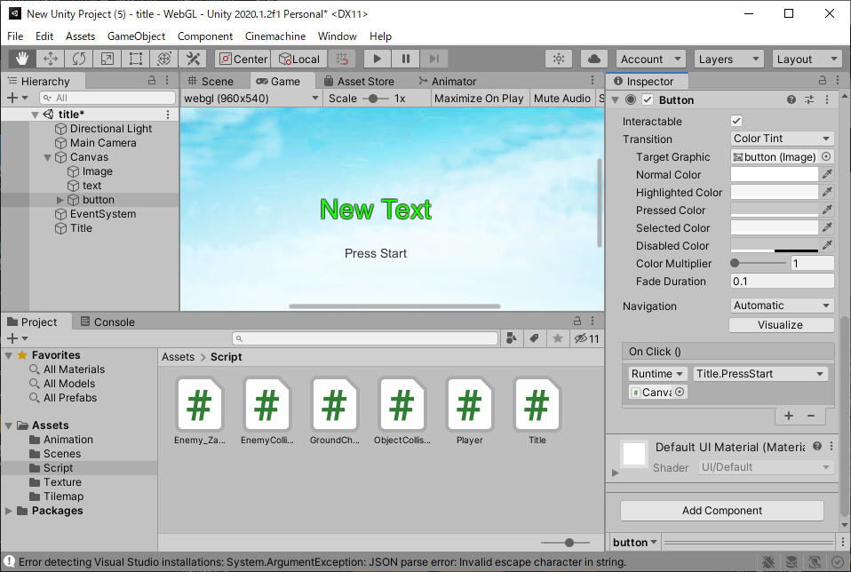

 | エラーが表示される

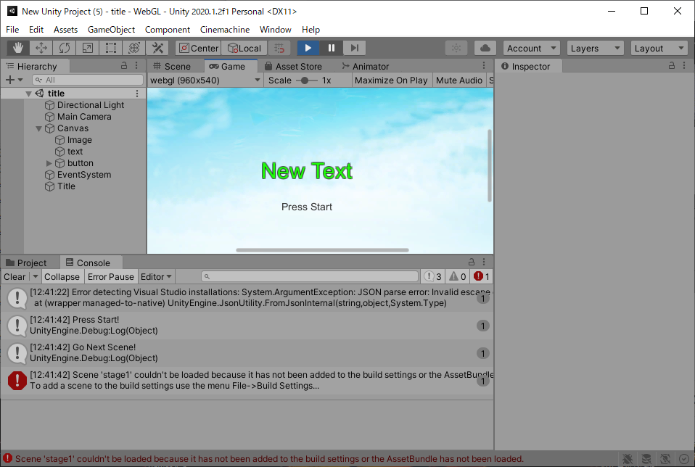

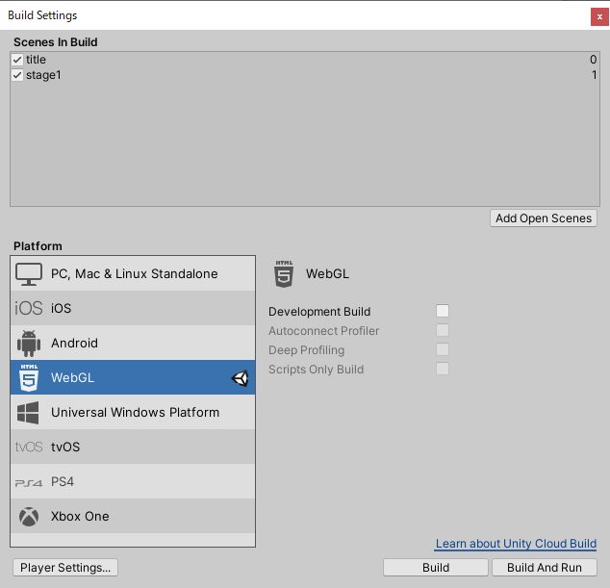

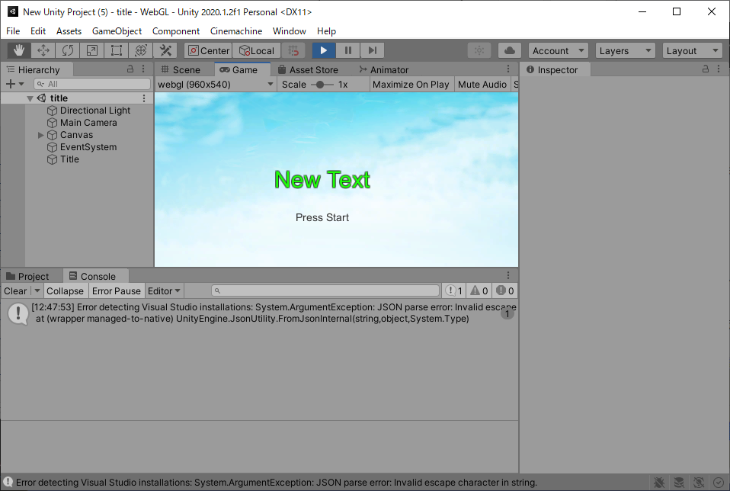

 | ボタンを押したら画面遷移

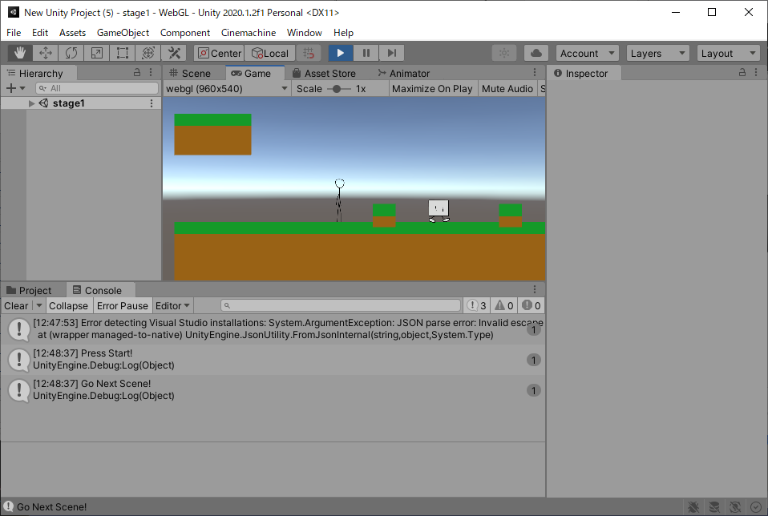

 | using UnityEngine.SceneManagement;
 | ・SceneManager.LoadScene(“行きたいシーンの名前”);
 | ・シーンを移動するにはシーンを設定に登録しておく必要があるよ！

 | シーンの切り替えにフェードを入れよう

 | Spriteを使ってフェードを実現しよう

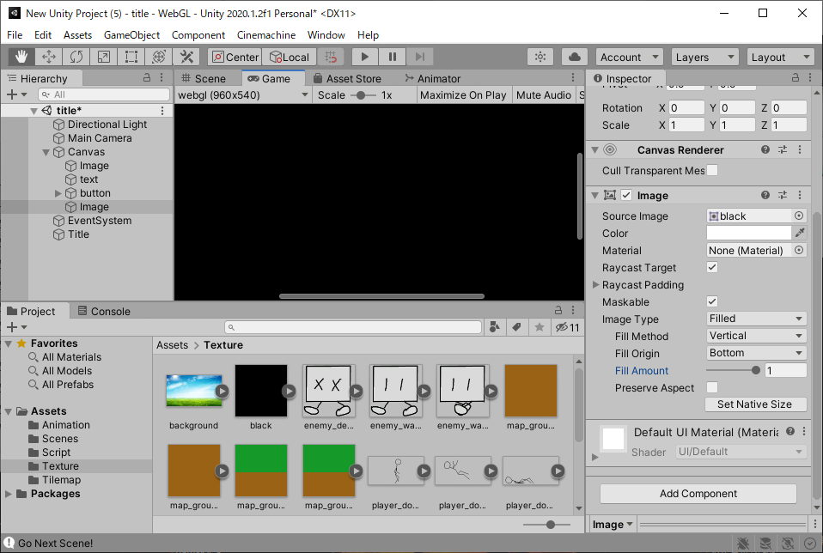

 | FadeImage

 | using System.Collections;
 | using System.Collections.Generic;
 | using UnityEngine;
 | using UnityEngine.UI;

 | public class FadeImage : MonoBehaviour
 | {
 | private Image img = null;

 | void Start()
 | {
 | img = GetComponent<Image>();
 | }

 | void Update()
 | {

 | }
 | }

 | void Start()
 | {
 | img = GetComponent<Image>();
 | img.color = new Color(1, 1, 1, 1);
 | img.fillAmount = 1;
 | img.raycastTarget = true;
 | }

 | フェードインをするスクリプト
 | using System.Collections;
 | using System.Collections.Generic;
 | using UnityEngine;
 | using UnityEngine.UI;

 | public class FadeImage : MonoBehaviour
 | {
 | private Image img = null;
 | private float timer = 0.0f;
 | private int frameCount = 0;
 | private bool fadeIn = false;

 | void Start()
 | {
 | img = GetComponent<Image>();
 | img.color = new Color(1, 1, 1, 1);
 | img.fillAmount = 1;
 | img.raycastTarget = true;
 | fadeIn = true;
 | }

 | void Update()
 | {
 | if(frameCount > 2)
 | {
 | if (fadeIn)
 | {
 | //フェードイン中
 | if (timer < 1)
 | {
 | img.color = new Color(1, 1, 1, 1 - timer);
 | img.fillAmount = 1 - timer;
 | }
 | //フェードイン完了
 | else
 | {
 | img.color = new Color(1, 1, 1, 0);
 | img.fillAmount = 0;
 | img.raycastTarget = false;
 | timer = 0.0f;
 | fadeIn = false;
 | }
 | timer += Time.deltaTime;
 | }
 | }
 | ++frameCount;
 | }
 | }

 | using System.Collections;
 | using System.Collections.Generic;
 | using UnityEngine;
 | using UnityEngine.UI;

 | public class FadeImage : MonoBehaviour
 | {
 | [Header("最初からフェードインが完了しているかどうか")] public bool firstFadeInComp;
 | private Image img = null;
 | private int frameCount = 0;
 | private float timer = 0.0f;
 | private bool fadeIn = false;
 | private bool compFadeIn = false;

 | /// <summary>
 | /// フェードインを開始する
 | /// </summary>
 | public void StartFadeIn()
 | {
 | if(fadeIn)
 | {
 | return;
 | }
 | fadeIn = true;
 | compFadeIn = false;
 | timer = 0.0f;
 | img.color = new Color(1, 1, 1, 1);
 | img.fillAmount = 1;
 | img.raycastTarget = true;
 | }

 | /// <summary>
 | /// フェードインが完了したかどうか
 | /// </summary>
 | /// <returns></returns>
 | public bool IsFadeInComplete()
 | {
 | return compFadeIn;
 | }

 | void Start()
 | {
 | img = GetComponent<Image>();
 | if (firstFadeInComp)
 | {
 | FadeInComplete();
 | }
 | else
 | {
 | StartFadeIn();
 | }
 | }

 | void Update()
 | {
 | //シーン移行時の処理の重さでTime.deltaTimeが大きくなってしまうから2フレーム待つ
 | if(frameCount > 2)
 | {
 | if (fadeIn)
 | {
 | FadeInUpdate();
 | }
 | }
 | ++frameCount;
 | }

 | //フェードイン中
 | private void FadeInUpdate()
 | {
 | if (timer < 1f)
 | {
 | img.color = new Color(1, 1, 1, 1 - timer);
 | img.fillAmount = 1 - timer;
 | }
 | else
 | {
 | FadeInComplete();
 | }
 | timer += Time.deltaTime;
 | }

 | //フェードイン完了
 | private void FadeInComplete()
 | {
 | img.color = new Color(1, 1, 1, 0);
 | img.fillAmount = 0;
 | img.raycastTarget = false;
 | timer = 0.0f;
 | fadeIn = false;
 | compFadeIn = true;
 | }
 | }

 | フェードアウトを実装しよう

 | フェードアウトを実装したスクリプト

 | using System.Collections;
 | using System.Collections.Generic;
 | using UnityEngine;
 | using UnityEngine.UI;
 | public class FadeImage : MonoBehaviour
 | {
 | [Header("最初からフェードインが完了しているかどうか")] public bool firstFadeInComp;

 | private Image img = null;
 | private int frameCount = 0;
 | private float timer = 0.0f;
 | private bool fadeIn = false;
 | private bool fadeOut = false;
 | private bool compFadeIn = false;
 | private bool compFadeOut = false;

 | /// <summary>
 | /// フェードインを開始する
 | /// </summary>
 | public void StartFadeIn()
 | {
 | if(fadeIn || fadeOut)
 | {
 | return;
 | }
 | fadeIn = true;
 | compFadeIn = false;
 | timer = 0.0f;
 | img.color = new Color(1, 1, 1, 1);
 | img.fillAmount = 1;
 | img.raycastTarget = true;
 | }

 | /// <summary>
 | /// フェードインが完了したかどうか
 | /// </summary>
 | /// <returns></returns>
 | public bool IsFadeInComplete()
 | {
 | return compFadeIn;
 | }

 | /// <summary>
 | /// フェードアウトを開始する
 | /// </summary>
 | public void StartFadeOut()
 | {
 | if (fadeIn || fadeOut)
 | {
 | return;
 | }
 | fadeOut = true;
 | compFadeOut = false;
 | timer = 0.0f;
 | img.color = new Color(1, 1, 1, 0);
 | img.fillAmount = 0;
 | img.raycastTarget = true;
 | }

 | /// <summary>
 | /// フェードアウトを完了したかどうか
 | /// </summary>
 | /// <returns></returns>
 | public bool IsFadeOutComplete()
 | {
 | return compFadeOut;
 | }

 | void Start()
 | {
 | img = GetComponent<Image>();
 | if (firstFadeInComp)
 | {
 | FadeInComplete();
 | }
 | else
 | {
 | StartFadeIn();
 | }
 | }

 | void Update()
 | {
 | //シーン移行時の処理の重さでTime.deltaTimeが大きくなってしまうから2フレーム待つ
 | if(frameCount > 2)
 | {
 | if (fadeIn)
 | {
 | FadeInUpdate();
 | }
 | else if (fadeOut)
 | {
 | FadeOutUpdate();
 | }
 | }
 | ++frameCount;
 | }

 | //フェードイン中
 | private void FadeInUpdate()
 | {
 | if (timer < 1f)
 | {
 | img.color = new Color(1, 1, 1, 1 - timer);
 | img.fillAmount = 1 - timer;
 | }
 | else
 | {
 | FadeInComplete();
 | }
 | timer += Time.deltaTime;
 | }

 | //フェードアウト中
 | private void FadeOutUpdate()
 | {
 | if(timer < 1f)
 | {
 | img.color = new Color(1, 1, 1, timer);
 | img.fillAmount = timer;
 | }
 | else
 | {
 | FadeOutComplete();
 | }
 | timer += Time.deltaTime;
 | }

 | //フェードイン完了
 | private void FadeInComplete()
 | {
 | img.color = new Color(1, 1, 1, 0);
 | img.fillAmount = 0;
 | img.raycastTarget = false;
 | timer = 0.0f;
 | fadeIn = false;
 | compFadeIn = true;
 | }

 | //フェードアウト完了
 | private void FadeOutComplete()
 | {
 | img.color = new Color(1, 1, 1, 1);
 | img.fillAmount = 1;
 | img.raycastTarget = false;
 | timer = 0.0f;
 | fadeOut = false;
 | compFadeOut = true;
 | }
 | }

 | using System.Collections;
 | using System.Collections.Generic;
 | using UnityEngine;
 | using UnityEngine.SceneManagement;
 | public class Title : MonoBehaviour
 | {
 | [Header("フェード")] public FadeImage fade;

 | private bool firstPush = false;
 | private bool goNextScene = false;

 | //スタートボタンを押されたら呼ばれる
 | public void PressStart()
 | {
 | Debug.Log("Press Start!");
 | if (!firstPush)
 | {
 | Debug.Log("Go Next Scene!");
 | fade.StartFadeOut();
 | firstPush = true;
 | }
 | }

 | private void Update()
 | {
 | if (!goNextScene && fade.IsFadeOutComplete())
 | {
 | SceneManager.LoadScene("stage1");
 | goNextScene = true;
 | }
 | }
 | }

